ユーザー詳細画面_受講生（受講生権限）
プロジェクト名 |  |  |  | システム名 |  |  |  | 画面設計書 |  |  |  | 作成者 |  |  |  |  | 作成日 | 更新者 |  |  | 更新日
 |  |  |  | LMS学習管理システム |  |  |  | ユーザー詳細画面_受講生（受講生権限） |  |  |  | 寺岡 |  |  |  |  | 2017-09-19

 | 画面イメージ


試験が無い場合は表示されない

レポートが無い場合は表示されない

 | 出力仕様
 | No | 項目名 |  |  |  | データ元 |  |  |  |  | 一覧 |  |  | 備考
 |  |  |  |  |  | テーブル名 |  |  | フィールド
 | 1 | ユーザー名 |  |  |  |  |  |  | user_name
 | 2 | 企業名 |  |  |  |  |  |  | company_name
 | 3 | コース名 |  |  |  |  |  |  | course_name
 | 4 | コースID |  |  |  |  |  |  | course_id |  |  |  |  | 非表示
 | 5 | 会場名 |  |  |  |  |  |  | place_name
 | 6 | 備考 |  |  |  |  |  |  | place_note
 | 7 | 会場詳細 |  |  |  |  |  |  | place_description
 | 8 | 研修を通じてどのようになって欲しいか |  |  |  |  |  |  | hope_via_traning
 | 9 | プログラム経験 |  |  |  |  |  |  | programming_experience |  |  |  |  | 0=なし、1=あり
 | 10 | 試験名 |  |  |  |  |  |  | exam_name
 | 11 | 初回作成日時 |  |  |  | t_exam_result |  |  | first_create_date |  |  |  |  | yyyy年M月d日、試験実施日付
 | 12 | 平均点 |  |  |  | t_exam_result |  |  | score |  |  |  |  | 0.0点、(点数 / 問題数) * 100
 |  |  |  |  |  | m_question
 | 13 | 日付 |  |  |  | t_daily_report_submit |  |  | date |  |  |  |  | yyyy年M月d日
 | 14 | 日報名 |  |  |  | t_daily_report_submit |  |  | reportName
 | 15 | コメント数 |  |  |  | - |  |  | - |  |  |  |  | 提出したレポートに紐付くフィードバックコメントの数
 | 16 | 初回作成日時 |  |  |  |  |  |  | first_create_date |  |  |  |  | yyyy年M月d日 H時mm分、最新コメント登録日時

 | ◆『パスワード変更する』押下時
 | 入力仕様
 | No | 項目名 |  |  |  | 物理名 |  | コントロール |  | 必須 | 桁数 |  | 最大値 |  | 最小値 |  | 属性 |  | 備考

 | 1 | パスワード変更する |  |  |  | - |  | 送信ボタン |  | - | - |  | - |  | -

 | その他 入力仕様
 | No | 項目名 | エラー条件 |  |  |  |  |  | 挙動 |  |  |  |  |  |  | エラー文

 | 1 | 不正操作 | ボタンを複数回押した場合 |  |  |  |  |  | 不正アクセス画面に遷移する。 |  |  |  |  |  |  | -
 | 2 |  | ブラウザバックの後、ボタンをもう一度押した場合

 | ◆『詳細（試験）』押下時
 | 入力仕様
 | No | 項目名 |  |  |  | 物理名 |  | コントロール |  | 必須 | 桁数 |  | 最大値 |  | 最小値 |  | 属性 |  | 備考

 | 1 | 詳細 |  |  |  | - |  | 送信ボタン |  | - | - |  | - |  | - |  | /exam/resultDetail/

 | その他 入力仕様
 | No | 項目名 | エラー条件 |  |  |  |  |  | 挙動 |  |  |  |  |  |  | エラー文

 | 1 | 試験ID | パラメーター"examId"がnullの場合 |  |  |  |  |  | 不正アクセス画面に遷移する。 |  |  |  |  |  |  | -
 |  |  | パラメーター"examId"が整数の場合
 | 2 | 試験セクションID | パラメーター"examSectionId"がnullの場合
 |  |  | パラメーター"examSectionId"が整数の場合
 | 3 | LMSユーザーID | パラメーター"lmsUserId"がnullの場合
 |  |  | パラメーター"lmsUserId"が整数の場合

 | ◆『詳細（レポート）』押下時
 | 入力仕様
 | No | 項目名 |  |  |  | 物理名 |  | コントロール |  | 必須 | 桁数 |  | 最大値 |  | 最小値 |  | 属性 |  | 備考

 | 1 | 詳細 |  |  |  | - |  | 送信ボタン |  | - | - |  | - |  |  |  | /dailyReport/detail

 | その他 入力仕様
 | No | 項目名 | エラー条件 |  |  |  |  |  | 挙動 |  |  |  |  |  |  | エラー文

 | 1 | 日報提出ID | パラメーター"dailyReportSubmitId"が数値でない場合 |  |  |  |  |  | 不正アクセス画面に遷移する。 |  |  |  |  |  |  | -
 | 2 |  | パラメーター"dailyReportSubmitId"に紐付くデータがnullの場合

 | 3 | LMSユーザーID | パラメーター"dailyReportSubmitId"に紐付くlmsUserIdがログインしているユーザーのlmsUserIdと一致しない場合

 | ◆『ダウンロード』押下時
 | 入力仕様
 | No | 項目名 |  |  |  | 物理名 |  | コントロール |  | 必須 | 桁数 |  | 最大値 |  | 最小値 |  | 属性 |  | 備考

 | 1 | ダウンロード |  |  |  | - |  | 送信ボタン |  | - | - |  | - |  | - |  | /dailyReport/download

 | その他 入力仕様
 | No | 項目名 | エラー条件 |  |  |  |  |  | 挙動 |  |  |  |  |  |  | エラー文

 | 1 | 評価レポート結果ID | パラメーター"evReportResultId"から検索したデータがnullの場合 |  |  |  |  |  | 不正アクセス画面に遷移する。 |  |  |  |  |  |  | -

 | 2 | 企業ID | パラメーター"evReportResultId"に紐付くデータのtUserCompanyIdがログインしているユーザーのcompanyIdと一致しない場合

 | 3 | 公開フラグ | publishedFlgが１でない場合(評価レポートが公開されていない場合)

 | その他 仕様
 | ・ダウンロード機能
 | No | テンプレート ファイル形式 |  |  | 出力タイプ |  | 出力ファイル名 |  |  | 出力シート名 |  |  |  |  |  |  | 出力項目 |  |  | 備考

 | 1 | excel |  |  |  |  | {ファイル名}_{日付}_{企業名}_{ユーザー名}.xlsx

ユーザー詳細画面_受講生(講師権限)
プロジェクト名 |  |  |  | システム名 |  |  |  | 画面設計書 |  |  |  | 作成者 |  |  |  | 作成日 | 更新者 |  |  | 更新日
 |  |  |  | LMS学習管理システム |  |  |  | ユーザー詳細画面_受講生(講師権限) |  |  |  | 髙野 |  |  |  | 2017-11-07

 | 画面イメージ
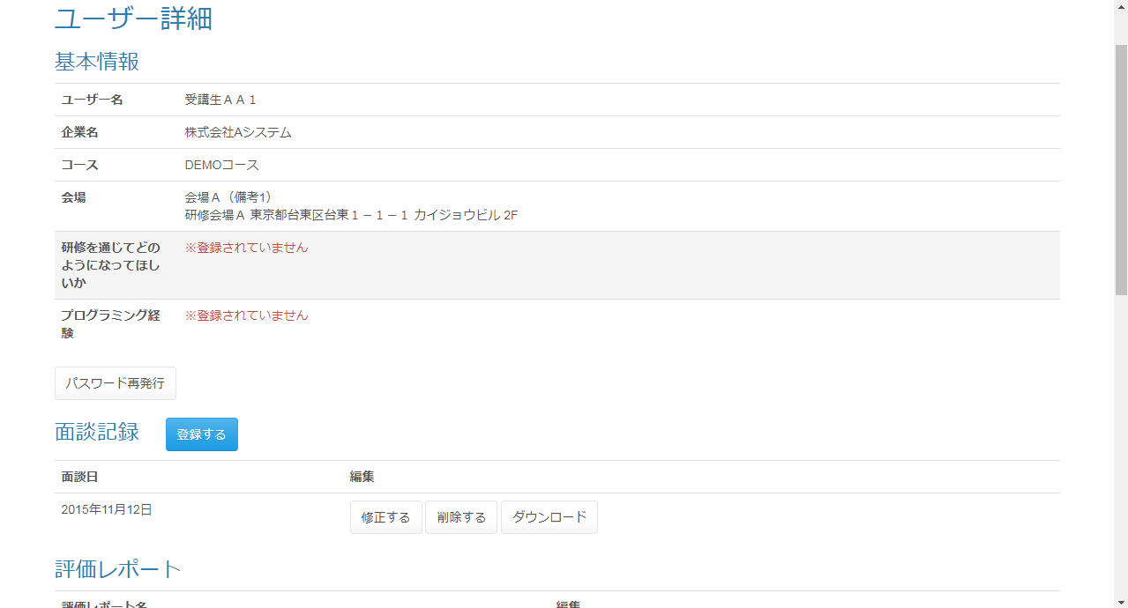

研修を通じてどのようになって欲しいかが登録されていな
い場合、「※登録されていません」と表示される

プログラム経験が0の場合「なし」、1の場合「あり」、それ以
外の場合「※登録されていません」と表示される。

データが存在
しない場合表
示されない。

評価レポート結果IDがnullの
場合「評価する」、nullでない場
合「修正する」と表示される。

データが存在
しない場合表
示されない。

 | ◆『パスワード再発行』押下時
 | 入力仕様
 | No | 項目名 |  |  |  | 物理名 |  | コントロール |  | 必須 | 桁数 |  | 最大値 | 最小値 |  | 属性 |  | 備考

 | 1 | パスワード再発行 |  |  |  | - |  | リンク |  | - | - |  | - | - |  | /user/changePassword/reissue

 | その他 入力仕様
 | No | 項目名 | エラー条件 |  |  |  |  |  | 挙動 |  |  |  |  |  | エラー文

 | 1 | ログインID | ログインIDが空の場合 |  |  |  |  |  | 不正アクセス画面に遷移する。 |  |  |  |  |  | -
 | 2 | ロール ログインID | ログインユーザーが管理者の場合かつログインIDと一致するデータが無い場合(ログインユーザーが管理者の場合かつログインIDと一致するデータがnullの場合)

 | ◆『登録する』押下時
 | 入力仕様
 | No | 項目名 |  |  |  | 物理名 |  | コントロール |  | 必須 | 桁数 |  | 最大値 | 最小値 |  | 属性 |  | 備考

 | 1 | LMSユーザーID |  |  |  | lmsUserId |  | hidden
 | 2 | 登録する |  |  |  | - |  | 送信ボタン |  | - | - |  | - | - |  | /meeting/regist

 | ◆『修正する』押下時
 | 入力仕様
 | No | 項目名 |  |  |  | 物理名 |  | コントロール |  | 必須 | 桁数 |  | 最大値 | 最小値 |  | 属性 |  | 備考

 | 1 | 修正する |  |  |  | - |  | 送信ボタン |  | - | - |  | - | - |  | /meeting/update

 | ◆『削除する』押下時
 | 入力仕様
 | No | 項目名 |  |  |  | 物理名 |  | コントロール |  | 必須 | 桁数 |  | 最大値 | 最小値 |  | 属性 |  | 備考

 | 1 | 削除する |  |  |  | - |  | 送信ボタン |  | - | - |  | - | - |  | /meeting/delete/complete

 | ◆『ダウンロード(面談記録)』押下時
 | 入力仕様
 | No | 項目名 |  |  |  | 物理名 |  | コントロール |  | 必須 | 桁数 |  | 最大値 | 最小値 |  | 属性 |  | 備考

 | 1 | ダウンロード |  |  |  | - |  | 送信ボタン |  | - | - |  | - | - |  | /meeting/download

 | その他 入力仕様
 | No | 項目名 | エラー条件 |  |  |  |  |  | 挙動 |  |  |  |  |  | エラー文

 | 1 | コースID | コースIDが整数でない場合 |  |  |  |  |  | 不正エラー画面に遷移する。 |  |  |  |  |  | -
 | 2 | 面談ID | 面談IDが整数でない場合

 | ◆『評価する』押下時
 | 入力仕様
 | No | 項目名 |  |  |  | 物理名 |  | コントロール |  | 必須 | 桁数 |  | 最大値 | 最小値 |  | 属性 |  | 備考

 | 1 | 評価する |  |  |  | - |  | 送信ボタン |  | - | - |  | - | - |  | /evReport/result/regist

 | その他 入力仕様
 | No | 項目名 | エラー条件 |  |  |  |  |  | 挙動 |  |  |  |  |  | エラー文

 | 1 | LMSユーザーID | LMSユーザーIDが整数でない場合 |  |  |  |  |  | 不正アクセス画面に遷移する。 |  |  |  |  |  | -
 | 2 |  | LMSユーザーIDが整数の場合かつLMSユーザーIDと一致するデータが無い場合(LMSユーザーIDが整数の場合かつLMSユーザーIDと一致するデータがnullの場合)

 | 3 | ロール | LMSユーザーIDが整数の場合かつLMSユーザーIDと一致するデータが無い場合かつ対象の詳細のロールが受講生でない場合(LMSユーザーIDが整数の場合かつLMSユーザーIDと一致するデータがnullの場合かつ対象の詳細のロールが受講生でない場合)

 | ◆『修正する』押下時
 | 入力仕様
 | No | 項目名 |  |  |  | 物理名 |  | コントロール |  | 必須 | 桁数 |  | 最大値 | 最小値 |  | 属性 |  | 備考

 | 1 | 修正する |  |  |  | - |  | 送信ボタン |  | - | - |  | - | - |  | /evReport/result/regist

 | その他 入力仕様
 | No | 項目名 | エラー条件 |  |  |  |  |  | 挙動 |  |  |  |  |  | エラー文

 | 1 | LMSユーザーID | LMSユーザーIDが整数でない場合 |  |  |  |  |  | 不正アクセス画面に遷移する。 |  |  |  |  |  | -

 | 2 | LMSユーザーID | LMSユーザーIDが整数の場合かつLMSユーザーIDと一致するデータが無い場合(LMSユーザーIDが整数の場合かつLMSユーザーIDと一致するデータがnullの場合) |  |  |  |  |  | 不正アクセス画面に遷移する。 |  |  |  |  |  | -

 | 3 | ロール | LMSユーザーIDが整数の場合かつLMSユーザーIDと一致するデータが無い場合かつ対象の詳細のロールが受講生でない場合(LMSユーザーIDが整数の場合かつLMSユーザーIDと一致するデータがnullの場合かつ対象の詳細のロールが受講生でない場合)

 | ◆『ダウンロード(評価レポート)』押下時
 | 入力仕様
 | No | 項目名 |  |  |  | 物理名 |  | コントロール |  | 必須 | 桁数 |  | 最大値 | 最小値 |  | 属性 |  | 備考

 | 1 | ダウンロード |  |  |  | - |  | 送信ボタン |  | - | - |  | - | - |  | /evReport/download

 | その他 入力仕様
 | No | 項目名 | エラー条件 |  |  |  |  |  | 挙動 |  |  |  |  |  | エラー文

 | 1 | 評価レポート結果ID | 評価レポート結果IDが整数でない場合 |  |  |  |  |  | 不正アクセス画面に遷移する。 |  |  |  |  |  | -
 | 2 |  | 評価レポート結果IDが存在しない場合

 | ◆『詳細(試験)』押下時
 | 入力仕様
 | No | 項目名 |  |  |  | 物理名 |  | コントロール |  | 必須 | 桁数 |  | 最大値 | 最小値 |  | 属性 |  | 備考

 | 1 | 詳細 |  |  |  | - |  | 送信ボタン |  | - | - |  | - | - |  | /exam/resultDetail/

 | その他 入力仕様
 | No | 項目名 | エラー条件 |  |  |  |  |  | 挙動 |  |  |  |  |  | エラー文

 | 1 | 試験ID | 試験IDが存在しない場合 |  |  |  |  |  | 不正アクセス画面に遷移する。 |  |  |  |  |  | -
 | 2 |  | 試験IDが整数でない場合
 | 3 | 試験・セクション紐付けID | 試験・セクション紐付けIDが存在しない場合

 | 4 |  | 試験・セクション紐付けIDが整数でない場合

 | 5 | LMSユーザーID | LMSユーザーIDが存在しない場合

 | 6 |  | LMSユーザーIDが整数でない場合

 | ◆『詳細(レポート)』押下時
 | 入力仕様
 | No | 項目名 |  |  |  | 物理名 |  | コントロール |  | 必須 | 桁数 |  | 最大値 | 最小値 |  | 属性 |  | 備考

 | 1 | 詳細 |  |  |  | - |  | 送信ボタン |  | - | - |  | - | - |  | dailyReport/detail

 | その他 入力仕様
 | No | 項目名 | エラー条件 |  |  |  |  |  | 挙動 |  |  |  |  |  | エラー文

 | 1 | 日報提出ID | 日報提出IDが整数でない場合 |  |  |  |  |  | 不正アクセス画面に遷移する。 |  |  |  |  |  | -
 | 2 |  | 日報提出IDと一致するデータが無い場合(日報提出IDと一致するデータがnullの場合)

 | ◆『ダウンロード(レポート)』押下時
 | 入力仕様
 | No | 項目名 |  |  |  | 物理名 |  | コントロール |  | 必須 | 桁数 |  | 最大値 | 最小値 |  | 属性 |  | 備考

 | 1 | ダウンロード |  |  |  | - |  | 送信ボタン |  | - | - |  | - | - |  | /ticket/detail/

 | その他 入力仕様
 | No | 項目名 | エラー条件 |  |  |  |  |  | 挙動 |  |  |  |  |  | エラー文

 | 1 | 日報ID | 日報IDが整数でない場合 |  |  |  |  |  | 不正アクセス画面に遷移する。 |  |  |  |  |  | -
 | 2 | 日報提出ID | 日報提出IDが整数でない場合
 | 3 |  | 日報提出IDと一致するデータが無い場合(日報提出IDと一致するデータがnullの場合)

 | その他 仕様
 | ダウンロード機能
 | No | テンプレート ファイル形式 |  |  | 出力タイプ |  | 出力ファイル名 |  |  | 出力シート名 |  |  |  |  |  | 出力項目 |  |  | 備考

 | 1 | Excel |  |  |  |  | 日報名_日付_企業名_ユーザー名

ユーザー詳細画面_受講生(企業担当者権限)
プロジェクト名 |  |  | システム名 |  |  | 画面レイアウト設計書 |  |  |  |  |  |  |  |  | 作成者 | 作成日 |  | 更新者 | 更新日
助成金書類DL機能のユーザビリティ向上プロジェクト |  |  | LMS学習管理システム |  |  | ユーザー詳細画面_受講生(企業担当者権限) |  |  |  |  |  |  |  |  | 本松 | 2016-11-10 |  | 原 | 2018-01-04

 | 画面イメージ
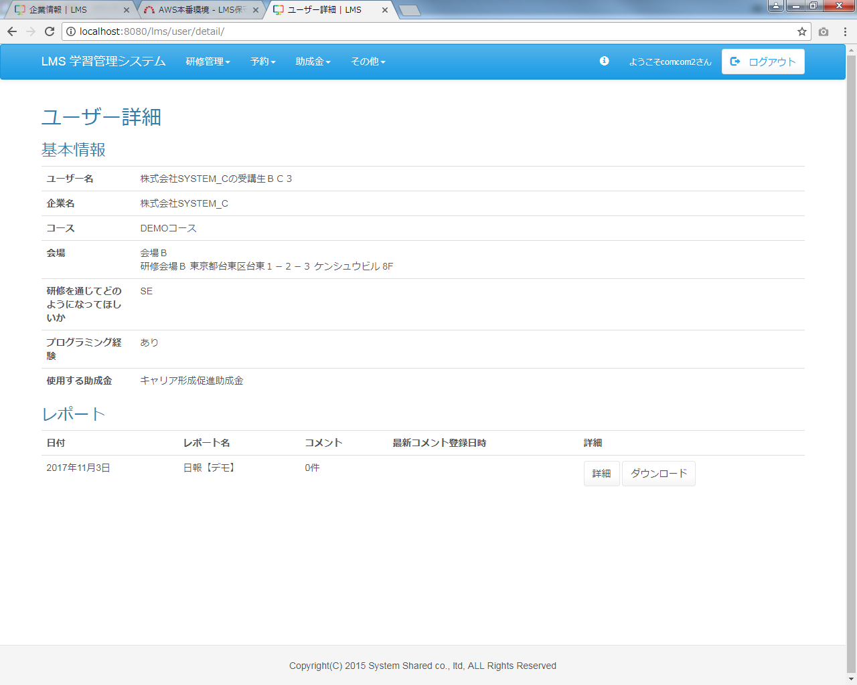
助成金カテゴリを表示

 | 出力仕様
 | ・ユーザー詳細画面_受講生(管理者権限）シートを参照

 | ◆『詳細(試験)』押下時
 | 入力仕様
 | No | 項目名 | 物理名 |  | コントロール |  |  | 必須 |  | 桁数 | 最小値 |  | 最大値 | 属性 |  |  | 備考
 | 1 | 詳細 | - |  | 送信ボタン |  |  | ○ |  | - | - |  | - | /lms/exam/resultDetail/

 | その他 入力仕様
 | No | 項目名 | エラー条件 |  |  |  |  |  | 挙動 |  |  |  |  |  | エラー文
 | 1 | 試験ID | 試験IDが存在しない場合 |  |  |  |  |  | 不正アクセス画面に遷移する。 |  |  |  |  |  | -
 | 2 |  | 試験IDが整数でない場合
 | 3 | 試験・セクション紐付けID | 試験・セクション紐付けIDが存在しない場合
 | 4 |  | 試験・セクション紐付けIDが整数でない場合
 | 5 | LMSユーザーID | LMSユーザーIDが存在しない場合
 | 6 |  | LMSユーザーIDが整数でない場合

 | ◆『ダウンロード(評価レポート)』押下時
 | 入力仕様
 | No | 項目名 | 物理名 |  | コントロール |  |  | 必須 |  | 桁数 | 最小値 |  | 最大値 | 属性 |  |  | 備考
 | 1 | ダウンロード | - |  | 送信ボタン |  |  | ○ |  | - | - |  | - | /lms/evReport/download/

 | その他 入力仕様
 | No | 項目名 | エラー条件 |  |  |  |  |  | 挙動 |  |  |  |  |  | エラー文
 | 1 | 評価レポート結果ID | 評価レポート結果IDが整数でない場合 |  |  |  |  |  | 不正アクセス画面に遷移する。 |  |  |  |  |  | -
 | 2 |  | 評価レポート結果IDが存在しない場合
 | 3 |  | 評価レポートIDと一致するデータが無い場合(評価レポートIDと一致するデータがnullの場合)

 | 4 | 企業ID | ログインユーザーの企業と、評価レポートのユーザーの企業が一致しない場合

 | 5 | 公開フラグ | 公開されていない場合(公開フラグが1でない場合)

 | その他 仕様
 | ダウンロード機能
 | No | テンプレートファイル形式 |  | 出力タイプ |  |  | 出力ファイル名 |  |  |  |  | 出力シート名 |  |  | 出力項目 |  | 備考
 | 1 | Excel |  |  |  |  | 評価レポート名【デモ】_企業名_ユーザー名

 | ◆『詳細(レポート)』押下時
 | 入力仕様
 | No | 項目名 | 物理名 |  | コントロール |  |  | 必須 |  | 桁数 | 最小値 |  | 最大値 | 属性 |  |  | 備考
 | 1 | 詳細 | - |  | 送信ボタン |  |  | ○ |  | - | - |  | - | /lms/dailyReport/detail/

 | その他 入力仕様
 | No | 項目名 | エラー条件 |  |  |  |  |  | 挙動 |  |  |  |  |  | エラー文
 | 1 | 日報提出ID | 日報提出IDが整数でない場合 |  |  |  |  |  | 不正アクセス画面に遷移する。 |  |  |  |  |  | -
 | 2 |  | 日報提出IDと一致するデータが無い場合(日報提出IDがnullの場合)

 | ◆『ダウンロード(レポート)』押下時
 | 入力仕様
 | No | 項目名 | 物理名 |  | コントロール |  |  | 必須 |  | 桁数 | 最小値 |  | 最大値 | 属性 |  |  | 備考
 | 1 | ダウンロード | - |  | 送信ボタン |  |  | ○ |  | - | - |  | - | /lms/dailyReport/download/

 | その他 入力仕様
 | No | 項目名 | エラー条件 |  |  |  |  |  | 挙動 |  |  |  |  |  | エラー文
 | 1 | 日報ID | 日報IDが整数でない場合 |  |  |  |  |  | 不正アクセス画面に遷移する。 |  |  |  |  |  | -
 | 2 | 日報提出ID | 日報提出IDが整数でない場合

 | 3 |  | 日報提出IDと一致するデータが無い場合(日報提出IDがnullの場合)

 | その他 仕様
 | ダウンロード機能
 | No | テンプレートファイル形式 |  | 出力タイプ |  |  | 出力ファイル名 |  |  |  |  | 出力シート名 |  |  | 出力項目 |  | 備考
 | 1 | Excel |  |  |  |  | 週報_20171031_株式会社Aシステム_testtest

ユーザー詳細画面_受講生(育成担当者権限)
プロジェクト名 |  |  | システム名 |  |  | 画面レイアウト設計書 |  |  |  |  |  |  |  |  | 作成者 | 作成日 |  | 更新者 | 更新日
助成金書類DL機能のユーザビリティ向上プロジェクト |  |  | LMS学習管理システム |  |  | ユーザー詳細画面_受講生(育成担当者権限) |  |  |  |  |  |  |  |  | 本松 | 2016-11-10

 | 画面イメージ
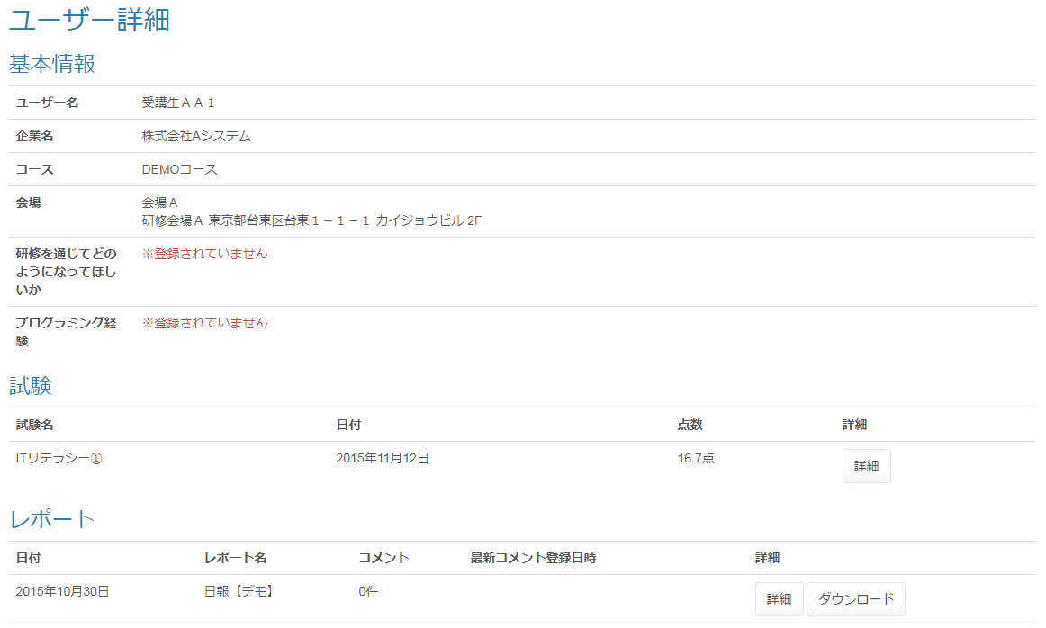

 | ◆『詳細(試験)』押下時
 | 入力仕様
 | No | 項目名 | 物理名 |  | コントロール |  |  | 必須 |  | 桁数 | 最小値 |  | 最大値 | 属性 |  |  | 備考
 | 1 | 詳細 | - |  | 送信ボタン |  |  | ○ |  | - | - |  | - | /lms/exam/resultDetail/

 | その他 入力仕様
 | No | 項目名 | エラー条件 |  |  |  |  |  | 挙動 |  |  |  |  |  | エラー文
 | 1 | 試験ID | 試験IDが存在しない場合 |  |  |  |  |  | 不正アクセス画面に遷移する。 |  |  |  |  |  | -
 | 2 |  | 試験IDが整数でない場合
 | 3 | 試験・セクション紐付けID | 試験・セクション紐付けIDが存在しない場合
 | 4 |  | 試験・セクション紐付けIDが整数でない場合
 | 5 | LMSユーザーID | LMSユーザーIDが存在しない場合
 | 6 |  | LMSユーザーIDが整数でない場合

 | ◆『ダウンロード(評価レポート)』押下時
 | 入力仕様
 | No | 項目名 | 物理名 |  | コントロール |  |  | 必須 |  | 桁数 | 最小値 |  | 最大値 | 属性 |  |  | 備考
 | 1 | ダウンロード | - |  | 送信ボタン |  |  | ○ |  | - | - |  | - | /lms/evReport/download/

 | その他 入力仕様
 | No | 項目名 | エラー条件 |  |  |  |  |  | 挙動 |  |  |  |  |  | エラー文
 | 1 | 評価レポート結果ID | 評価レポート結果IDが整数でない場合 |  |  |  |  |  | 不正アクセス画面に遷移する。 |  |  |  |  |  | -
 | 2 |  | 評価レポート結果IDが存在しない場合
 | 3 |  | 評価レポートIDと一致するデータが無い場合(評価レポートIDと一致するデータがnullの場合)

 | 4 | 企業ID | ログインユーザーの企業と、評価レポートのユーザーの企業が一致しない場合

 | 5 | 公開フラグ | 公開されていない場合(公開フラグが1でない場合)

 | その他 仕様
 | ダウンロード機能
 | No | テンプレートファイル形式 |  | 出力タイプ |  |  | 出力ファイル名 |  |  |  |  | 出力シート名 |  |  | 出力項目 |  | 備考
 | 1 | Excel |  |  |  |  | 評価レポート名【デモ】_企業名_ユーザー名

 | ◆『詳細(レポート)』押下時
 | 入力仕様
 | No | 項目名 | 物理名 |  | コントロール |  |  | 必須 |  | 桁数 | 最小値 |  | 最大値 | 属性 |  |  | 備考
 | 1 | 詳細 | - |  | 送信ボタン |  |  | ○ |  | - | - |  | - | /lms/dailyReport/detail/

 | その他 入力仕様
 | No | 項目名 | エラー条件 |  |  |  |  |  | 挙動 |  |  |  |  |  | エラー文
 | 1 | 日報提出ID | 日報提出IDが整数でない場合 |  |  |  |  |  | 不正アクセス画面に遷移する。 |  |  |  |  |  | -
 | 2 |  | 日報提出IDと一致するデータが無い場合(日報提出IDがnullの場合)

 | ◆『ダウンロード(レポート)』押下時
 | 入力仕様
 | No | 項目名 | 物理名 |  | コントロール |  |  | 必須 |  | 桁数 | 最小値 |  | 最大値 | 属性 |  |  | 備考
 | 1 | ダウンロード | - |  | 送信ボタン |  |  | ○ |  | - | - |  | - | /lms/dailyReport/download/

 | その他 入力仕様
 | No | 項目名 | エラー条件 |  |  |  |  |  | 挙動 |  |  |  |  |  | エラー文
 | 1 | 日報ID | 日報IDが整数でない場合 |  |  |  |  |  | 不正アクセス画面に遷移する。 |  |  |  |  |  | -
 | 2 | 日報提出ID | 日報提出IDが整数でない場合

 | 3 |  | 日報提出IDと一致するデータが無い場合(日報提出IDがnullの場合)

 | その他 仕様
 | ダウンロード機能
 | No | テンプレートファイル形式 |  | 出力タイプ |  |  | 出力ファイル名 |  |  |  |  | 出力シート名 |  |  | 出力項目 |  | 備考
 | 1 | Excel |  |  |  |  | 週報_20171031_株式会社Aシステム_testtest

ユーザー詳細画面_受講生(管理者権限）
プロジェクト名 |  |  | システム名 |  |  |  | 画面レイアウト設計書 |  |  |  |  |  |  |  |  | 作成者 | 作成日 |  | 更新者 | 更新日
助成金書類DL機能のユーザビリティ向上プロジェクト |  |  | LMS学習管理システム |  |  |  | ユーザー詳細画面_受講生(管理者権限） |  |  |  |  |  |  |  |  | 本松 | 2016-11-10 |  | 原 | 2018-01-04

 | 画面イメージ
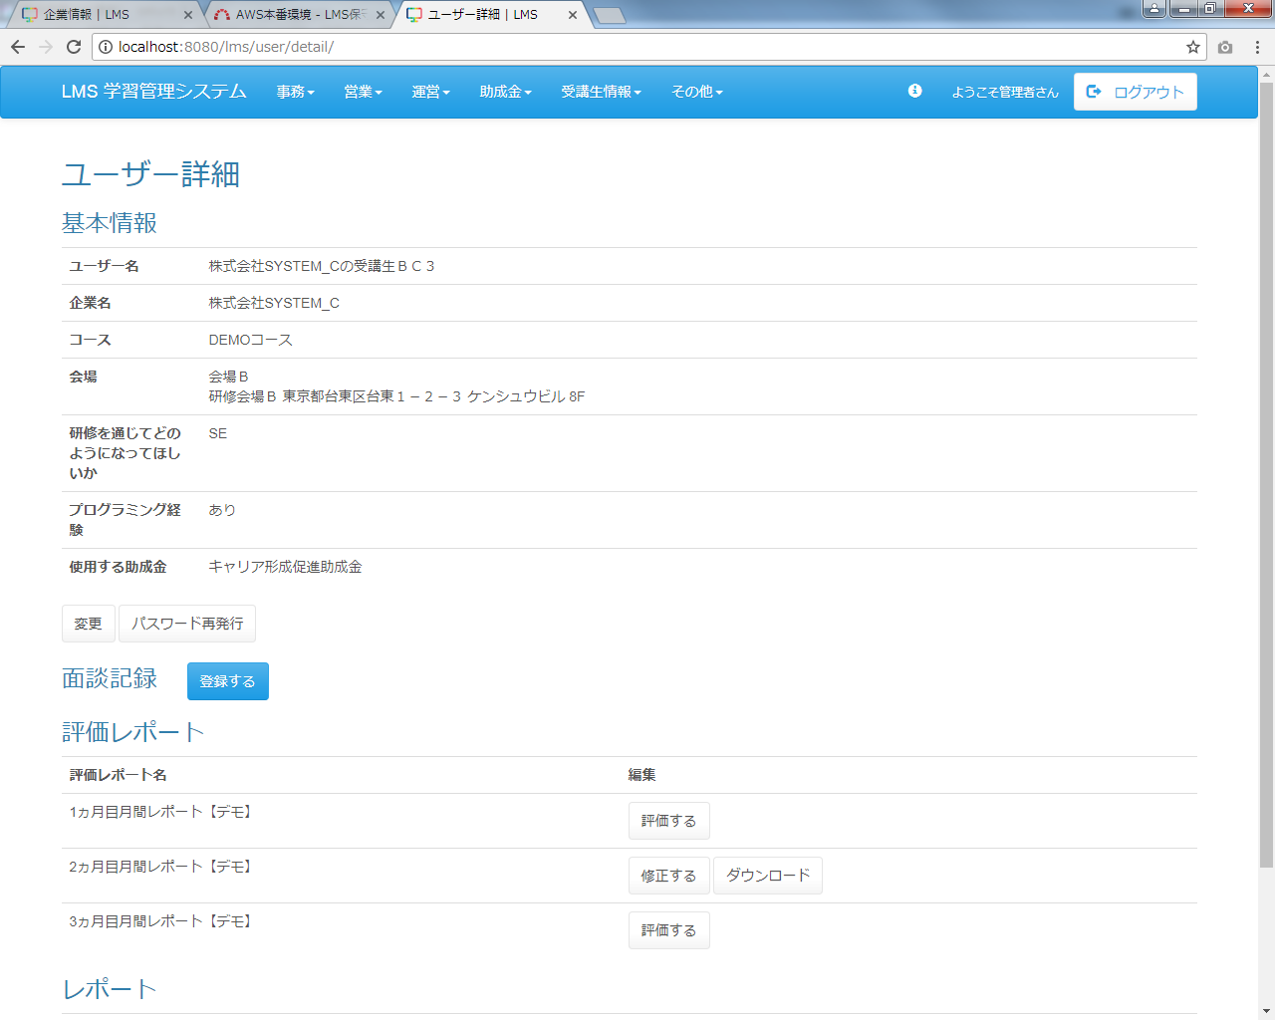
助成金カテゴリを表示

 | 出力仕様
 | No | 項目名 |  |  | データ元 |  |  |  |  |  |  |  |  | 備考
 |  |  |  |  | テーブル名 |  |  |  | フィールド
 | 1 | ユーザー名 |  |  |  |  |  |  | user_name
 | 2 | 企業名 |  |  |  |  |  |  | company_name
 | 3 | コース名 |  |  |  |  |  |  | course_name
 | 4 | コースID |  |  |  |  |  |  | course_id |  |  |  |  | 非表示
 | 5 | 会場名 |  |  |  |  |  |  | place_name
 | 6 | 備考 |  |  |  |  |  |  | place_note
 | 7 | 会場詳細 |  |  |  |  |  |  | place_description
 | 8 | 研修を通じてどのようになって欲しいか |  |  |  |  |  |  | hope_via_traning
 | 9 | プログラム経験 |  |  |  |  |  |  | programming_experience |  |  |  |  | 0の場合「なし」、1の場合「あり」、それ以外の場合「※登録されていません」と表示される。
 | 10 | 使用する助成金 |  |  | m_subsidy_category |  |  |  | subsidy_category_name |  |  |  |  | 未登録の場合：※登録されていません。
 |  |  |  |  |  |  |  |  |  |  |  |  |  | 受講生のみ表示
 | 11 | LMSユーザーID |  |  |  |  |  |  | lms_user_id |  |  |  |  | 非表示
 | 12 | ログインID |  |  |  |  |  |  | login_id |  |  |  |  | 非表示
 | 13 | 初回作成日時 |  |  |  |  |  |  | first_create_date |  |  |  |  | yyyy年M月d日
 | 14 | 面談ID |  |  |  |  |  |  | meeting_id |  |  |  |  | 非表示
 | 15 | 日報名 |  |  |  |  |  |  | report_name
 | 16 | 評価レポートID |  |  |  |  |  |  | ev_report_id |  |  |  |  | 非表示
 | 17 | 評価レポート結果ID |  |  |  |  |  |  | ev_report_result_id
 | 18 | 試験名 |  |  |  |  |  |  | exam_name
 | 19 | 初回作成日時 |  |  | t_exam_result |  |  |  | first_create_date |  |  |  |  | yyyy年M月d日
 | 20 | 平均点 |  |  | - |  |  |  | - |  |  |  |  | 0.0、(得点/問題数)*100
 | 21 | 試験ID |  |  |  |  |  |  | exam_id |  |  |  |  | 非表示
 | 22 | 試験・セクション紐付けID |  |  |  |  |  |  | exam_section_id
 | 23 | 日付 |  |  | t_daily_report_submit |  |  |  | date |  |  |  |  | yyyy年M月d日
 | 24 | コメント数 |  |  |  |  |  |  | fb_count
 | 25 | 最終フィードバック日時 |  |  | - |  |  |  | lastFeedbackDate |  |  |  |  | yyyy年M月d日 H時mm分
 | 26 | 日報提出ID |  |  |  |  |  |  | daily_report_submit_id |  |  |  |  | 非表示
 | 27 | 日報ID |  |  |  |  |  |  | daily_report_id |  |  |  |  | 非表示

 | ◆『変更』押下時
 | 入力仕様
 | No | 項目名 | 物理名 |  |  | コントロール |  |  | 必須 |  | 桁数 | 最小値 |  | 最大値 | 属性 |  |  | 備考
 | 1 | 変更 | - |  |  | リンク |  |  | ○ |  |  | - |  | - | /user/update

 | その他 入力仕様
 | No | 項目名 | エラー条件 |  |  |  |  |  |  | 挙動 |  |  |  |  |  | エラー文
 | 1 | ロール | ロールが空でない場合 |  |  |  |  |  |  | 不正アクセス画面に遷移する。 |  |  |  |  |  | -
 | 2 | LMSユーザーID | LMSユーザーIDが整数でない場合
 | 3 |  | LMSユーザーIDと一致するデータが無い場合(LMSユーザーIDと一致するデータがnullの場合)

 | ◆『パスワード再発行』押下時
 | 入力仕様
 | No | 項目名 | 物理名 |  |  | コントロール |  |  | 必須 |  | 桁数 | 最小値 |  | 最大値 | 属性 |  |  | 備考
 | 1 | パスワード再発行 | - |  |  | リンク |  |  | ○ |  | - | - |  | - | /user/changePassword/reissue

 | その他 入力仕様
 | No | 項目名 | エラー条件 |  |  |  |  |  |  | 挙動 |  |  |  |  |  | エラー文
 | 1 | ログインID | ログインIDが空の場合 |  |  |  |  |  |  | 不正アクセス画面に遷移する。 |  |  |  |  |  | -
 | 2 | ロール ログインID | ログインユーザーが管理者の場合かつログインIDと一致するデータが無い場合(ログインユーザーが管理者の場合かつログインIDと一致するデータがnullの場合)

 | ◆『登録する』押下時
 | 入力仕様
 | No | 項目名 | 物理名 |  |  | コントロール |  |  | 必須 |  | 桁数 | 最小値 |  | 最大値 | 属性 |  |  | 備考
 | 1 | LMSユーザーID | lmsUserId |  |  | hidden |  |  |  |  | - | - |  | - | -
 | 2 | 登録する | - |  |  | 送信ボタン |  |  |  |  | - | - |  | - | /meeting/regist

 | ◆『修正する』押下時
 | 入力仕様
 | No | 項目名 | 物理名 |  |  | コントロール |  |  | 必須 |  | 桁数 | 最小値 |  | 最大値 | 属性 |  |  | 備考
 | 1 | 修正する | - |  |  | 送信ボタン |  |  |  |  |  | - |  | - | /meeting/update

 | ◆『削除する』押下時
 | 入力仕様
 | No | 項目名 | 物理名 |  |  | コントロール |  |  | 必須 |  | 桁数 | 最小値 |  | 最大値 | 属性 |  |  | 備考
 | 1 | 削除する | - |  |  | 送信ボタン |  |  |  |  |  | - |  | - | /meeting/delete/complete

 | ◆『ダウンロード(面談記録)』押下時
 | 入力仕様
 | No | 項目名 | 物理名 |  |  | コントロール |  |  | 必須 |  | 桁数 | 最小値 |  | 最大値 | 属性 |  |  | 備考
 | 1 | ダウンロード | - |  |  | 送信ボタン |  |  |  |  |  | - |  | - | /meeting/download

 | その他 入力仕様
 | No | 項目名 | エラー条件 |  |  |  |  |  |  | 挙動 |  |  |  |  |  | エラー文
 | 1 | コースID | コースIDが整数でない場合 |  |  |  |  |  |  | 不正エラー画面に遷移する。 |  |  |  |  |  | -
 | 2 | 面談ID | 面談IDが整数でない場合

 | ◆『評価する』押下時
 | 入力仕様
 | No | 項目名 | 物理名 |  |  | コントロール |  |  | 必須 |  | 桁数 | 最小値 |  | 最大値 | 属性 |  |  | 備考
 | 1 | 評価する | - |  |  | 送信ボタン |  |  |  |  |  | - |  | - | /evReport/result/regist

 | その他 入力仕様
 | No | 項目名 | エラー条件 |  |  |  |  |  |  | 挙動 |  |  |  |  |  | エラー文
 | 1 | LMSユーザーID | LMSユーザーIDが整数でない場合 |  |  |  |  |  |  | 不正アクセス画面に遷移する。 |  |  |  |  |  | -
 | 2 |  | LMSユーザーIDが整数の場合かつLMSユーザーIDと一致するデータが無い場合(LMSユーザーIDが整数の場合かつLMSユーザーIDと一致するデータがnullの場合)

 | 3 | ロール | LMSユーザーIDが整数の場合かつLMSユーザーIDと一致するデータが無い場合かつ対象の詳細のロールが受講生でない場合(LMSユーザーIDが整数の場合かつLMSユーザーIDと一致するデータがnullの場合かつ対象の詳細のロールが受講生でない場合)

 | ◆『修正する』押下時
 | 入力仕様
 | No | 項目名 | 物理名 |  |  | コントロール |  |  | 必須 |  | 桁数 | 最小値 |  | 最大値 | 属性 |  |  | 備考
 | 1 | 修正する | - |  |  | 送信ボタン |  |  |  |  |  | - |  | - | /evReport/result/regist

 | その他 入力仕様
 | No | 項目名 | エラー条件 |  |  |  |  |  |  | 挙動 |  |  |  |  |  | エラー文
 | 1 | LMSユーザーID | LMSユーザーIDが整数でない場合 |  |  |  |  |  |  | 不正アクセス画面に遷移する。 |  |  |  |  |  | -
 | 2 |  | LMSユーザーIDが整数の場合かつLMSユーザーIDと一致するデータが無い場合(LMSユーザーIDが整数の場合かつLMSユーザーIDと一致するデータがnullの場合)

 | 3 | ロール | LMSユーザーIDが整数の場合かつLMSユーザーIDと一致するデータが無い場合かつ対象の詳細のロールが受講生でない場合(LMSユーザーIDが整数の場合かつLMSユーザーIDと一致するデータがnullの場合かつ対象の詳細のロールが受講生でない場合)

 | ◆『ダウンロード(評価レポート)』押下時
 | 入力仕様
 | No | 項目名 | 物理名 |  |  | コントロール |  |  | 必須 |  | 桁数 | 最小値 |  | 最大値 | 属性 |  |  | 備考
 | 1 | ダウンロード | - |  |  | 送信ボタン |  |  |  |  |  | - |  | - | /evReport/download

 | その他 入力仕様
 | No | 項目名 | エラー条件 |  |  |  |  |  |  | 挙動 |  |  |  |  |  | エラー文
 | 1 | 評価レポート結果ID | 評価レポート結果IDが整数でない場合 |  |  |  |  |  |  | 不正アクセス画面に遷移する。 |  |  |  |  |  | -
 | 2 |  | 評価レポート結果IDが存在しない場合

 | ◆『詳細(試験)』押下時
 | 入力仕様
 | No | 項目名 | 物理名 |  |  | コントロール |  |  | 必須 |  | 桁数 | 最小値 |  | 最大値 | 属性 |  |  | 備考
 | 1 | 詳細 | - |  |  | 送信ボタン |  |  |  |  |  | - |  | - | /exam/resultDetail/

 | その他 入力仕様
 | No | 項目名 | エラー条件 |  |  |  |  |  |  | 挙動 |  |  |  |  |  | エラー文
 | 1 | 試験ID | 試験IDが存在しない場合 |  |  |  |  |  |  | 不正アクセス画面に遷移する。 |  |  |  |  |  | -
 | 2 |  | 試験IDが整数でない場合
 | 3 | 試験・セクション紐付けID | 試験・セクション紐付けIDが存在しない場合

 | 4 |  | 試験・セクション紐付けIDが整数でない場合

 | 5 | LMSユーザーID | LMSユーザーIDが存在しない場合

 | 6 |  | LMSユーザーIDが整数でない場合

 | ◆『詳細(レポート)』押下時
 | 入力仕様
 | No | 項目名 | 物理名 |  |  | コントロール |  |  | 必須 |  | 桁数 | 最小値 |  | 最大値 | 属性 |  |  | 備考
 | 1 | 詳細 | - |  |  | 送信ボタン |  |  |  |  |  | - |  | - | dailyReport/detail

 | その他 入力仕様
 | No | 項目名 | エラー条件 |  |  |  |  |  |  | 挙動 |  |  |  |  |  | エラー文
 | 1 | 日報提出ID | 日報提出IDが整数でない場合 |  |  |  |  |  |  | 不正アクセス画面に遷移する。 |  |  |  |  |  | -
 | 2 |  | 日報提出IDと一致するデータが無い場合(日報提出IDと一致するデータがnullの場合)

 | ◆『ダウンロード(レポート)』押下時
 | 入力仕様
 | No | 項目名 | 物理名 |  |  | コントロール |  |  | 必須 |  | 桁数 | 最小値 |  | 最大値 | 属性 |  |  | 備考
 | 1 | ダウンロード | - |  |  | 送信ボタン |  |  |  |  |  | - |  | - | /ticket/detail/

 | その他 入力仕様
 | No | 項目名 | エラー条件 |  |  |  |  |  |  | 挙動 |  |  |  |  |  | エラー文
 | 1 | 日報ID | 日報IDが整数でない場合 |  |  |  |  |  |  | 不正アクセス画面に遷移する。 |  |  |  |  |  | -
 | 2 | 日報提出ID | 日報提出IDが整数でない場合
 | 3 |  | 日報提出IDと一致するデータが無い場合(日報提出IDと一致するデータがnullの場合)

 | その他 仕様
 | ダウンロード機能
 | No | テンプレートファイル形式 |  | 出力タイプ |  |  |  | 出力ファイル名 |  |  |  |  | 出力シート名 |  |  | 出力項目 |  | 備考
 | 1 | Excel |  |  |  |  |  | 日報名_日付_企業名_ユーザー名

ユーザー詳細画面_企業担当者(管理者権限)
プロジェクト名 |  |  |  | システム名 |  | 画面設計書 |  |  |  | 作成者 |  |  |  |  | 作成日 | 更新者 |  | 更新日
 |  |  |  | LMS学習管理システム |  | ユーザー詳細画面_企業担当者(管理者権限) |  |  |  | 寺岡 |  |  |  |  | 2017-10-11

 | 画面イメージ

メールアドレスが登録されていない場合「（設定されていません）」と表示される。

 | 出力仕様
 | No | 項目名 |  |  | データ元 |  |  |  | 一覧 |  |  | 備考
 |  |  |  |  | テーブル名 |  | フィールド
 | 1 | ユーザー名 |  |  |  |  | user_name
 | 2 | 企業名 |  |  |  |  | company_name
 | 3 | メールアドレス |  |  |  |  | mail_address
 | 4 | LMSユーザーID |  |  |  |  | lms_user_id |  |  |  |  | 非表示
 | 5 | ログインID |  |  |  |  | login_id |  |  |  |  | 非表示

 | ◆『変更』押下時
 | 入力仕様
 | No | 項目名 |  |  | 物理名 | コントロール |  | 必須 | 桁数 |  | 最大値 |  | 最小値 |  | 属性 |  | 備考

 | 1 | 変更 |  |  | - | リンク |  | - | - |  | - |  | - |  | /user/update

 | その他 入力仕様
 | No | 項目名 | エラー条件 |  |  |  | 挙動 |  |  |  |  |  |  | エラー文

 | 1 | ロール | ロールが空でない場合 |  |  |  | 不正アクセス画面に遷移する。 |  |  |  |  |  |  | -
 | 2 | LMSユーザーID | LMSユーザーIDが整数でない場合
 | 3 |  | LMSユーザーIDと一致するデータが無い場合(LMSユーザーIDと一致するデータがnullの場合)

 | ◆『パスワード再発行』押下時
 | 入力仕様
 | No | 項目名 |  |  | 物理名 | コントロール |  | 必須 | 桁数 |  | 最大値 |  | 最小値 |  | 属性 |  | 備考

 | 1 | パスワード再発行 |  |  | - | リンク |  | - | - |  | - |  | - |  | /user/changePassword/reissue

 | その他 入力仕様
 | No | 項目名 | エラー条件 |  |  |  | 挙動 |  |  |  |  |  |  | エラー文

 | 1 | ログインID | ログインIDが空の場合 |  |  |  | 不正アクセス画面に遷移する。 |  |  |  |  |  |  | -
 | 2 | ロール ログインID | ログインユーザーが管理者かつログインIDと一致するデータが無い場合(ログインユーザーが管理者かつログインIDと一致するデータがnullの場合)

ユーザー一覧画面(企業担当者権限)
プロジェクト名 |  |  |  | システム名 |  | 画面設計書 |  |  |  | 作成者 |  |  |  | 作成日 | 更新者 |  | 更新日
 |  |  |  | LMS学習管理システム |  | ユーザー一覧画面(企業担当者権限) |  |  |  | 寺岡 |  |  |  | 2017-11-02

 | 画面イメージ
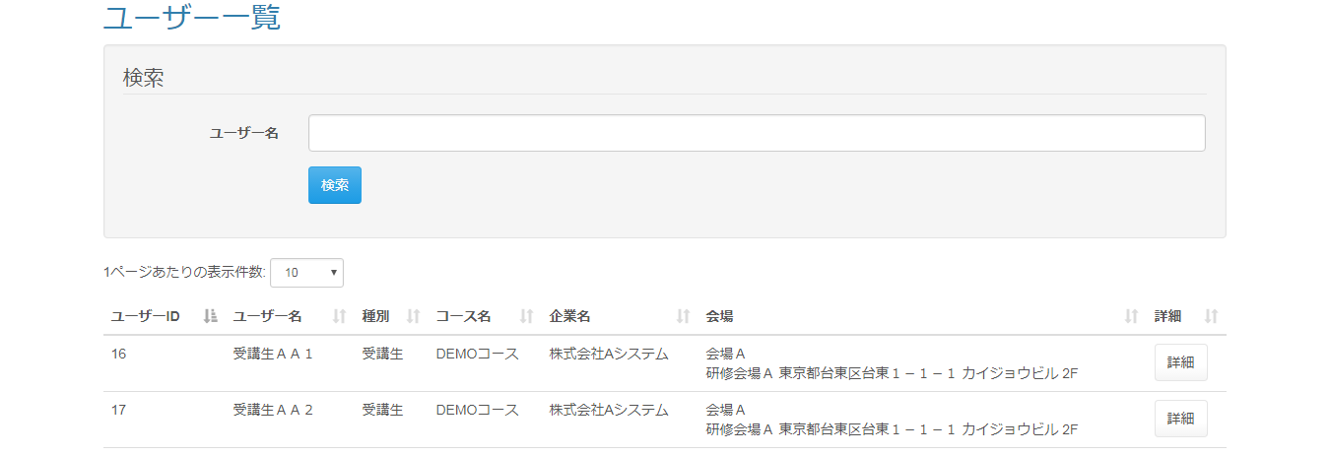

 | ◆『検索』押下時
 | 入力仕様
 | No | 項目名 |  |  | 物理名 | コントロール |  | 必須 | 桁数 |  | 最大値 | 最小値 |  | 属性 |  | 備考

 | 1 | ユーザー名 |  |  | userName | テキストボックス
 | 2 | 検索 |  |  | - |  |  | - | - |  | - | -

 | ◆『詳細』押下時
 | 入力仕様
 | No | 項目名 |  |  | 物理名 | コントロール |  | 必須 | 桁数 |  | 最大値 | 最小値 |  | 属性 |  | 備考

 | 1 | 詳細 |  |  | - | 送信ボタン |  | - | - |  | - | - |  | /user/detail

 | その他 入力仕様
 | No | 項目名 | エラー条件 |  |  |  | 挙動 |  |  |  |  |  | エラー文

 | 1 | ロール LMSユーザーID | ログインユーザーが企業担当者の場合かつLMSユーザーIDが整数でない場合 |  |  |  | 不正アクセス画面に遷移する。 |  |  |  |  |  | -

 | 2 | ロール LMSユーザーID 企業ID | ログインユーザーが企業担当者の場合かつ、LMSユーザーIDと一致するデータが無い場合またはLMSユーザーIDと一致するデータの企業が無い場合または、ログインしているユーザーの企業と閲覧するユーザーの企業が一致しない場合(ログインユーザーが企業担当者の場合かつ、LMSユーザーIDと一致するデータがnullの場合またはLMSユーザーIDと一致するデータの企業がnullの場合または、ログインしているユーザーの企業IDとLMSユーザーIDと一致するデータの企業IDが一致しない場合)

ユーザー一覧画面(講師権限)
プロジェクト名 |  |  |  | システム名 |  | 画面設計書 |  |  |  | 作成者 |  |  |  | 作成日 | 更新者 |  | 更新日
 |  |  |  | LMS学習管理システム |  | ユーザー一覧画面(講師権限) |  |  |  | 髙野 |  |  |  | 2017-11-07

 | 画面イメージ
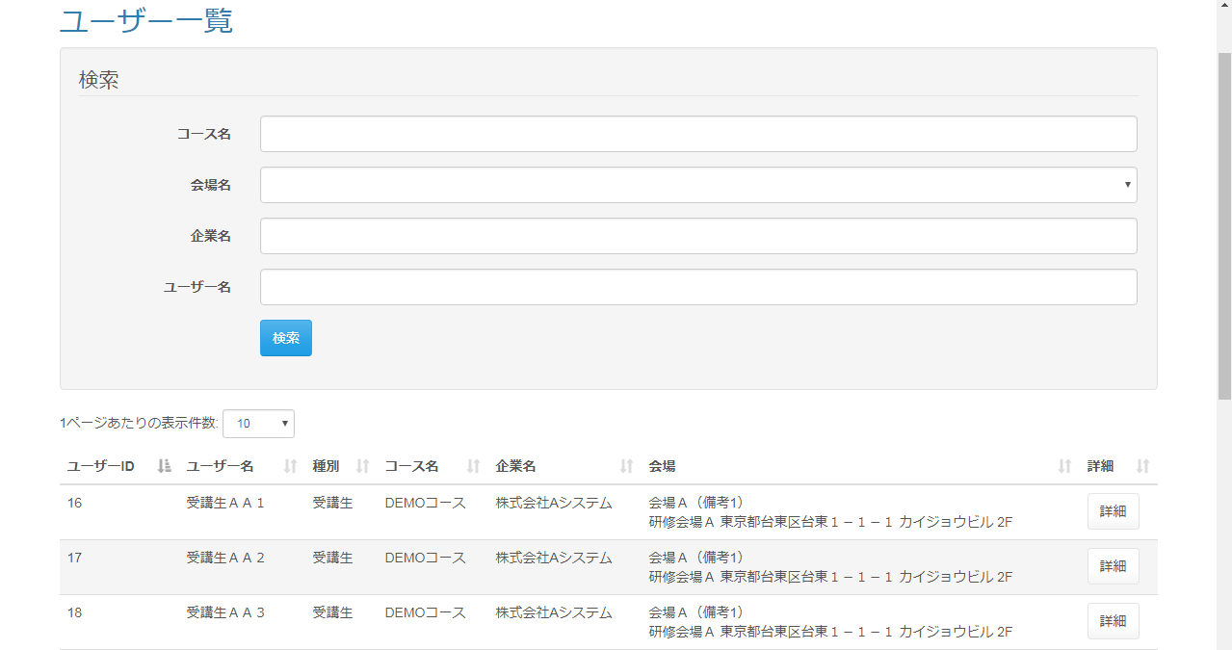

 | ◆『検索』押下時
 | 入力仕様
 | No | 項目名 |  |  | 物理名 | コントロール |  | 必須 | 桁数 |  | 最大値 | 最小値 |  | 属性 |  | 備考

 | 1 | コース名 |  |  | courseName | テキストボックス |  |  |  |  |  |  |  | /user/delete/bulk |  | データリスト
 | 2 | 会場ID |  |  | placeId | セレクトボックス
 | 3 | 企業名 |  |  | companyName | セレクトボックス |  |  |  |  |  |  |  |  |  | データリスト
 | 4 | ユーザー名 |  |  | userName | セレクトボックス
 | 5 | 検索 |  |  | - |  |  | - | - |  | - | -

 | その他 入力仕様
 | No | 項目名 | エラー条件 |  |  |  | 挙動 |  |  |  |  |  | エラー文

 | 1 | 会場ID | 会場が選択されているかつ、会場IDが整数でない場合(会場IDがnullでない、かつ会場IDが空文字でない場合かつ、会場IDが整数でない場合) |  |  |  | エラー文が表示される。 |  |  |  |  |  | 会場名が不正です。

 | ◆『詳細』押下時
 | 入力仕様
 | No | 項目名 |  |  | 物理名 | コントロール |  | 必須 | 桁数 |  | 最大値 | 最小値 |  | 属性 |  | 備考

 | 1 | 詳細 |  |  | - | 送信ボタン |  | - | - |  | - | - |  | /user/detail

 | その他 入力仕様
 | No | 項目名 | エラー条件 |  |  |  | 挙動 |  |  |  |  |  | エラー文

 | 1 | LMSユーザーID | LMSユーザーIDが整数でない場合 |  |  |  | 不正アクセス画面に遷移する。 |  |  |  |  |  | -
 | 2 |  | LMSユーザーIDと一致するデータが無い場合(LMSユーザーIDと一致するデータがnullの場合)

ユーザー一覧画面(管理者権限)
プロジェクト名 |  |  |  | システム名 |  | 画面設計書 |  |  |  | 作成者 |  |  |  |  | 作成日 | 更新者 |  | 更新日
 |  |  |  | LMS学習管理システム |  | ユーザー一覧画面(管理者権限) |  |  |  | 寺岡 |  |  |  |  | 2017-10-11

 | 画面イメージ
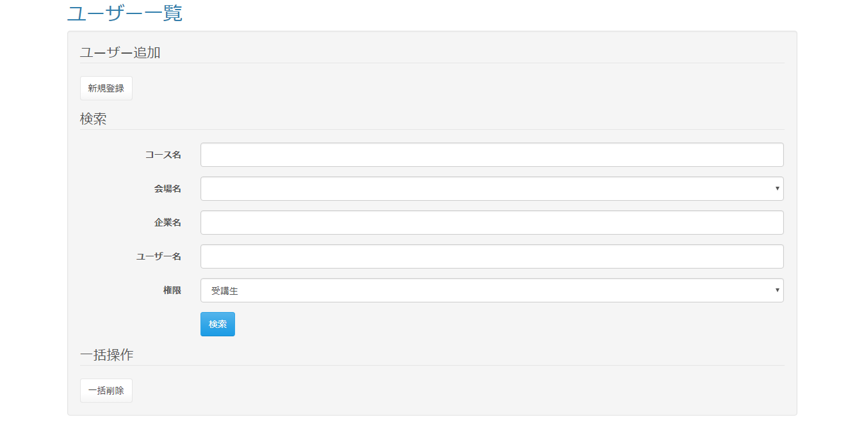

 |  | 『一括削除』押下時のダイアログ
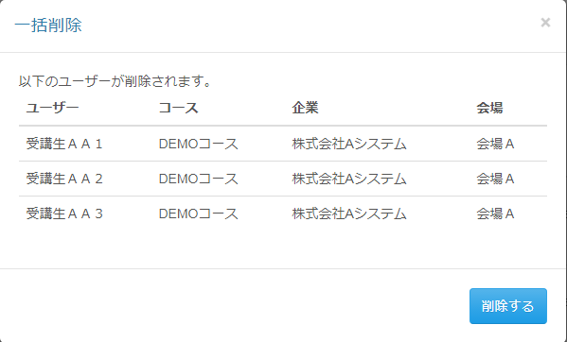

 | 出力仕様
 | No | 項目名 |  |  | データ元 |  |  |  | 一覧 |  |  | 備考
 |  |  |  |  | テーブル名 |  | フィールド
 | 1 | コース名 |  |  |  |  | course_name |  |  |  |  | データリスト
 | 2 | 会場ID |  |  |  |  | place_id |  |  |  |  | 非表示
 | 3 | 会場名 |  |  |  |  | place_name
 | 4 | 企業名 |  |  |  |  | company_name |  |  |  |  | データリスト
 | 5 | コード |  |  |  |  | code
 | 6 | LMSユーザーID |  |  |  |  | lms_user_id |  |  |  |  | 非表示
 | 7 | ユーザー名 |  |  |  |  | user_name |  |  |  |  | 非表示
 | 8 | コース名 |  |  |  |  | course_name |  |  |  |  | 非表示
 | 9 | 企業名 |  |  |  |  | company_name |  |  |  |  | 非表示
 | 10 | 会場名 |  |  |  |  | place_name |  |  |  |  | 非表示
 | 11 | 備考 |  |  |  |  | place_note |  |  |  |  | 非表示
 | 12 | ユーザーID |  |  |  |  | user_id
 | 13 | ユーザー名 |  |  |  |  | user_name
 | 14 | コース名 |  |  |  |  | course_name
 | 15 | 企業名 |  |  |  |  | company_name |  |  |  |  | 非表示
 | 16 | 会場詳細 |  |  |  |  | place_description
 | 17 | ロール |  |  |  |  | role |  |  |  |  | 非表示

 | ◆『新規登録』押下時
 | 入力仕様
 | No | 項目名 |  |  | 物理名 | コントロール |  | 必須 | 桁数 |  | 最大値 |  | 最小値 |  | 属性 |  | 備考

 | 1 | 新規登録 |  |  | - | リンク |  | - | - |  | - |  | - |  | /user/regist/menu

 | ◆『検索』押下時
 | 入力仕様
 | No | 項目名 |  |  | 物理名 | コントロール |  | 必須 | 桁数 |  | 最大値 |  | 最小値 |  | 属性 |  | 備考

 | 1 | コース名 |  |  | courseName | テキストボックス |  |  |  |  |  |  |  |  | /user/delete/bulk |  | データリスト
 | 2 | 会場ID |  |  | placeId | セレクトボックス
 | 3 | 企業名 |  |  | companyName | セレクトボックス |  |  |  |  |  |  |  |  |  |  | データリスト
 | 4 | ユーザー名 |  |  | userName | セレクトボックス
 | 5 | ロール |  |  | role | セレクトボックス
 | 6 | 検索 |  |  | - | 送信ボタン |  | - | - |  | - |  | - |  | search

 | その他 入力仕様
 | No | 項目名 | エラー条件 |  |  |  | 挙動 |  |  |  |  |  |  | エラー文

 | 1 | 会場ID | 会場IDに値が入っている場合かつ会場IDが""でない場合かつ会場IDが整数でない場合(会場IDがnullでない場合かつ会場IDが""でない場合かつ会場IDが整数でない場合) |  |  |  | エラー文が表示される。 |  |  |  |  |  |  | 会場名が不正です。

 | ◆『一括削除』押下時
 | 入力仕様
 | No | 項目名 |  |  | 物理名 | コントロール |  | 必須 | 桁数 |  | 最大値 |  | 最小値 |  | 属性 |  | 備考

 | 1 | 一括削除 |  |  | - | リンク |  | - | - |  | - |  | - |  | /user/delete/bulk

 | ◆『詳細』押下時
 | 入力仕様
 | No | 項目名 |  |  | 物理名 | コントロール |  | 必須 | 桁数 |  | 最大値 |  | 最小値 |  | 属性 |  | 備考

 | 1 | 詳細 |  |  | - | 送信ボタン |  | - | - |  | - |  | - |  | /user/detail

 | その他 入力仕様
 | No | 項目名 | エラー条件 |  |  |  | 挙動 |  |  |  |  |  |  | エラー文

 | 1 | LMSユーザーID | LMSユーザーIDが整数でない場合 |  |  |  | 不正アクセス画面に遷移する。 |  |  |  |  |  |  | -
 | 2 |  | LMSユーザーIDと一致するデータが無い場合(LMSユーザーIDと一致するデータがnullの場合)

 | ◆『変更』押下時
 | 入力仕様
 | No | 項目名 |  |  | 物理名 | コントロール |  | 必須 | 桁数 |  | 最大値 |  | 最小値 |  | 属性 |  | 備考

 | 1 | 変更 |  |  | - | 送信ボタン |  | - | - |  | - |  | - |  | /user/update

 | その他 入力仕様
 | No | 項目名 | エラー条件 |  |  |  | 挙動 |  |  |  |  |  |  | エラー文

 | 1 | ロール | ロールが空の場合 |  |  |  | 不正アクセス画面に遷移する。 |  |  |  |  |  |  | -
 | 2 | LMSユーザーID | LMSユーザーIDが整数でない場合
 | 3 |  | LMSユーザーIDと一致するデータが無い場合(LMSユーザーIDと一致するデータがnullの場合)

 | ◆『削除』押下時
 | 入力仕様
 | No | 項目名 |  |  | 物理名 | コントロール |  | 必須 | 桁数 |  | 最大値 |  | 最小値 |  | 属性 |  | 備考

 | 1 | 削除 |  |  | - | 送信ボタン |  | - | - |  | - |  | - |  | /user/delete/complete

 | その他 入力仕様
 | No | 項目名 | エラー条件 |  |  |  | 挙動 |  |  |  |  |  |  | エラー文

 | 1 | LMSユーザーID | LMSユーザーIDが整数でない場合 |  |  |  | エラー文が表示される。 |  |  |  |  |  |  | 不正な操作が行われました。
 | 2 |  | LMSユーザーIDがログインユーザーのLMSユーザーIDと一致する場合 |  |  |  |  |  |  |  |  |  |  | ログインしているユーザーは削除できません。

 | 3 | LMSユーザーID ロール | LMSユーザーIDと一致するデータが無い場合またはLMSユーザーIDに一致するユーザーがいない場合またはLMSユーザーIDと一致するデータが管理者権限の場合 |  |  |  |  |  |  |  |  |  |  | システム管理者は削除できません。

 | 4 | - | No1~No4のいずれかがエラーの場合 |  |  |  |  |  |  |  |  |  |  | エラーがあります。

 | ◆『削除する』押下時
 | 入力仕様
 | No | 項目名 |  |  | 物理名 | コントロール |  | 必須 | 桁数 |  | 最大値 |  | 最小値 |  | 属性 |  | 備考

 | 1 | コースID |  |  | courseId | hidden
 | 2 | 会場ID |  |  | placeId | hidden
 | 3 | 企業ID |  |  | companyId | hidden
 | 4 | ユーザー名 |  |  | userName | hidden
 | 5 | ロール |  |  | role | hidden
 | 6 | 削除する |  |  | - | 送信ボタン |  | - | - |  | - |  | - |  | /user/delete/bulk

 | その他 入力仕様
 | No | 項目名 | エラー条件 |  |  |  | 挙動 |  |  |  |  |  |  | エラー文

 | 1 | LMSユーザーID | LMSユーザーIDに値が入っていない場合またはLMSユーザーIDの長さが0の場合(LMSユーザーIDがnullの場合またはLMSユーザーIDの長さが0の場合) |  |  |  | エラー文が表示される。 |  |  |  |  |  |  | エラーがあります。

 | 2 |  | LMSユーザーIDが整数でない場合 |  |  |  |  |  |  |  |  |  |  | 不正な操作が行われました。
 | 3 |  | LMSユーザーIDがログインユーザーのLMSユーザーIDと一致する場合 |  |  |  |  |  |  |  |  |  |  | ログインしているユーザーは削除できません。

 | 4 | LMSユーザーID ロール | LMSユーザーIDと一致するデータが無い場合またはLMSユーザーIDに一致するユーザーがいない場合またはLMSユーザーIDと一致するデータが管理者権限の場合 |  |  |  |  |  |  |  |  |  |  | システム管理者は削除できません。

 | 5 | - | No1~No4のいずれかがエラーの場合 |  |  |  |  |  |  |  |  |  |  | エラーがあります。

ユーザー一覧画面(育成担当者権限)
プロジェクト名 |  |  | システム名 |  | 画面設計書 |  |  | 作成者 |  |  | 作成日 | 更新者 |  | 更新日
 |  |  | LMS学習管理システム |  | ユーザー一覧画面(育成担当者権限) |  |  | 寺岡 |  |  | 2017-11-01

 | 画面イメージ
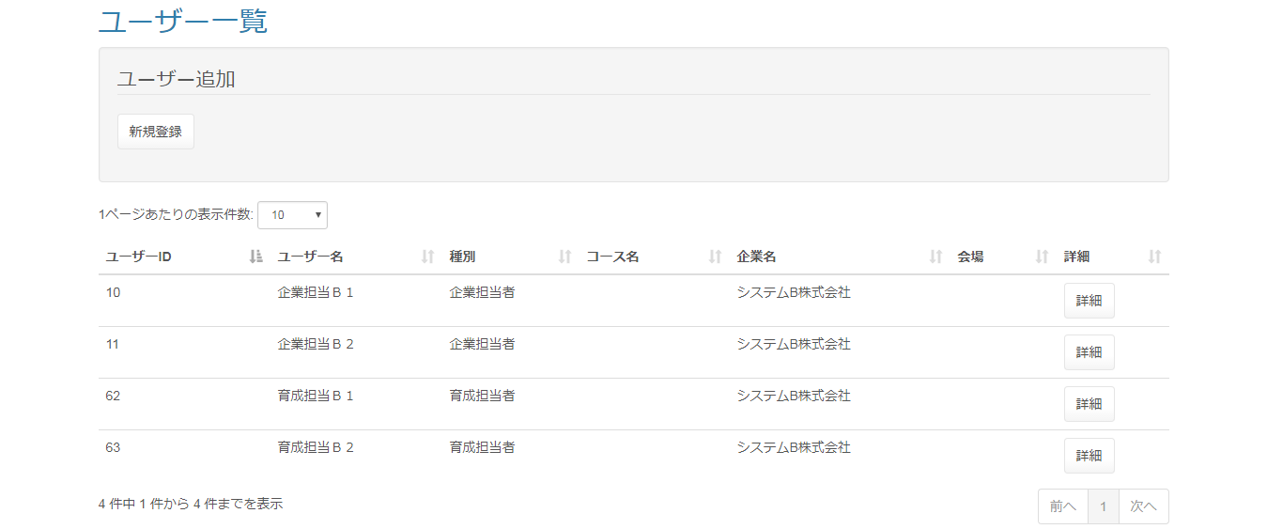

 | ◆『新規登録』押下時
 | 入力仕様
 | No | 項目名 |  | 物理名 | コントロール | 必須 | 桁数 |  | 最大値 | 最小値 | 属性 |  | 備考

 | 1 | 新規登録 |  | - | リンク | - | - |  | - | - | /lms/user/regist/menu

 | ◆『詳細』押下時
 | 入力仕様
 | No | 項目名 |  | 物理名 | コントロール | 必須 | 桁数 |  | 最大値 | 最小値 | 属性 |  | 備考

 | 1 | 詳細 |  | - | 送信ボタン | - | - |  | - | - | /lms/user/detail/

ユーザー登録画面(menu.jsp)(管理者権限)
プロジェクト名 |  |  |  | システム名 |  | 画面設計書 |  |  |  | 作成者 |  |  |  |  | 作成日 | 更新者 |  | 更新日
 |  |  |  | LMS学習管理システム |  | ユーザー登録画面(menu.jsp)(管理者権限) |  |  |  | 寺岡 |  |  |  |  | 2017-10-05

 | 画面イメージ


 |  | コースIDが送られている場合

 | 出力仕様
 | No | 項目名 |  |  | データ元 |  |  |  | 一覧 |  |  | 備考
 |  |  |  |  | テーブル名 |  | フィールド
 | 1 | コースID |  |  |  |  | course_id |  |  |  |  | 非表示、コースIDが送られている場合のみ

 | ◆『新規登録(講師ユーザー)』押下時
 | 入力仕様
 | No | 項目名 |  |  | 物理名 | コントロール |  | 必須 | 桁数 |  | 最大値 |  | 最小値 |  | 属性 |  | 備考

 | 1 | 新規登録 |  |  | - | リンク |  | - | - |  | - |  | - |  | /user/regist

 | その他 入力仕様
 | No | 項目名 | エラー条件 |  |  |  | 挙動 |  |  |  |  |  |  | エラー文

 | 1 | ロール | 登録対象の権限が、受講生・企業担当者・育成担当者・講師・管理者以外の場合 |  |  |  | 不正アクセス画面に遷移する。 |  |  |  |  |  |  | -

 | ◆『CSVインポート』押下時
 | 入力仕様
 | No | 項目名 |  |  | 物理名 | コントロール |  | 必須 | 桁数 |  | 最大値 |  | 最小値 |  | 属性 |  | 備考

 | 1 | CSVインポート |  |  | - | リンク |  | - | - |  | - |  | - |  | /user/regist/csv

 | その他 入力仕様
 | No | 項目名 | エラー条件 |  |  |  | 挙動 |  |  |  |  |  |  | エラー文

 | 1 | ロール | 登録対象の権限が、受講生・企業担当者・育成担当者・講師・管理者以外の場合 |  |  |  | 不正アクセス画面に遷移する。 |  |  |  |  |  |  | -

 | 2 |  | 登録対象の権限が管理者の場合

 | ◆『新規登録(企業担当者ユーザー)』押下時
 | 入力仕様
 | No | 項目名 |  |  | 物理名 | コントロール |  | 必須 | 桁数 |  | 最大値 |  | 最小値 |  | 属性 |  | 備考

 | 1 | 新規登録 |  |  | - | リンク |  | - | - |  | - |  | - |  | /user/regist

 | その他 入力仕様
 | No | 項目名 | エラー条件 |  |  |  | 挙動 |  |  |  |  |  |  | エラー文

 | 1 | ロール | 登録対象の権限が、受講生・企業担当者・育成担当者・講師・管理者以外の場合 |  |  |  | 不正アクセス画面に遷移する。 |  |  |  |  |  |  | -

 | ◆『CSVインポート』押下時
 | 入力仕様
 | No | 項目名 |  |  | 物理名 | コントロール |  | 必須 | 桁数 |  | 最大値 |  | 最小値 |  | 属性 |  | 備考

 | 1 | CSVインポート |  |  | - | リンク |  | - | - |  | - |  | -

 | その他 入力仕様
 | No | 項目名 | エラー条件 |  |  |  | 挙動 |  |  |  |  |  |  | エラー文

 | 1 | ロール | 押下した権限が、受講生・企業担当者・育成担当者・講師・管理者以外の場合 |  |  |  | 不正アクセス画面に遷移する。 |  |  |  |  |  |  | -

 | 2 |  | 登録対象の権限が管理者の場合

 | ◆『新規登録(育成担当者ユーザー)』押下時
 | 入力仕様
 | No | 項目名 |  |  | 物理名 | コントロール |  | 必須 | 桁数 |  | 最大値 |  | 最小値 |  | 属性 |  | 備考

 | 1 | 新規登録 |  |  | - | リンク |  | - | - |  | - |  | - |  | /user/regist

 | その他 入力仕様
 | No | 項目名 | エラー条件 |  |  |  | 挙動 |  |  |  |  |  |  | エラー文

 | 1 | ロール | 登録対象の権限が、受講生・企業担当者・育成担当者・講師・管理者以外の場合 |  |  |  | 不正アクセス画面に遷移する。 |  |  |  |  |  |  | -

 | ◆『CSVインポート』押下時
 | 入力仕様
 | No | 項目名 |  |  | 物理名 | コントロール |  | 必須 | 桁数 |  | 最大値 |  | 最小値 |  | 属性 |  | 備考

 | 1 | CSVインポート |  |  | - | リンク |  | - | - |  | - |  | - |  | /user/regist

 | その他 入力仕様
 | No | 項目名 | エラー条件 |  |  |  | 挙動 |  |  |  |  |  |  | エラー文

 | 1 | ロール | 登録対象の権限が、受講生・企業担当者・育成担当者・講師・管理者以外の場合 |  |  |  | 不正アクセス画面に遷移する。 |  |  |  |  |  |  | -

 | 2 |  | 登録対象の権限が管理者の場合

 | ◆『新規登録(管理ユーザー)』押下時
 | 入力仕様
 | No | 項目名 |  |  | 物理名 | コントロール |  | 必須 | 桁数 |  | 最大値 |  | 最小値 |  | 属性 |  | 備考

 | 1 | 新規登録 |  |  | - | リンク |  | - | - |  | - |  | - |  | /user/regist

 | その他 入力仕様
 | No | 項目名 | エラー条件 |  |  |  | 挙動 |  |  |  |  |  |  | エラー文

 | 1 | ロール | 登録対象の権限が、受講生・企業担当者・育成担当者・講師・管理者以外の場合 |  |  |  | 不正アクセス画面に遷移する。 |  |  |  |  |  |  | -

 | ◆『新規登録(ユーザー登録)』押下時
 | 入力仕様
 | No | 項目名 |  |  | 物理名 | コントロール |  | 必須 | 桁数 |  | 最大値 |  | 最小値 |  | 属性 |  | 備考

 | 1 | 新規登録 |  |  | - | リンク |  | - | - |  | - |  | - |  | /user/regist

 | その他 入力仕様
 | No | 項目名 | エラー条件 |  |  |  | 挙動 |  |  |  |  |  |  | エラー文

 | 1 | ロール | 登録対象の権限が、受講生・企業担当者・育成担当者・講師・管理者以外の場合 |  |  |  | 不正アクセス画面に遷移する。 |  |  |  |  |  |  | -

ユーザー登録画面(index)_受講生(管理者権限)
プロジェクト名 |  |  |  | システム名 |  | 画面設計書 |  |  |  | 作成者 |  |  |  |  | 作成日 | 更新者 |  | 更新日
 |  |  |  | LMS学習管理システム |  | ユーザー登録画面(index)_受講生(管理者権限) |  |  |  | 寺岡 |  |  |  |  | 2017-10-18

 | 画面イメージ
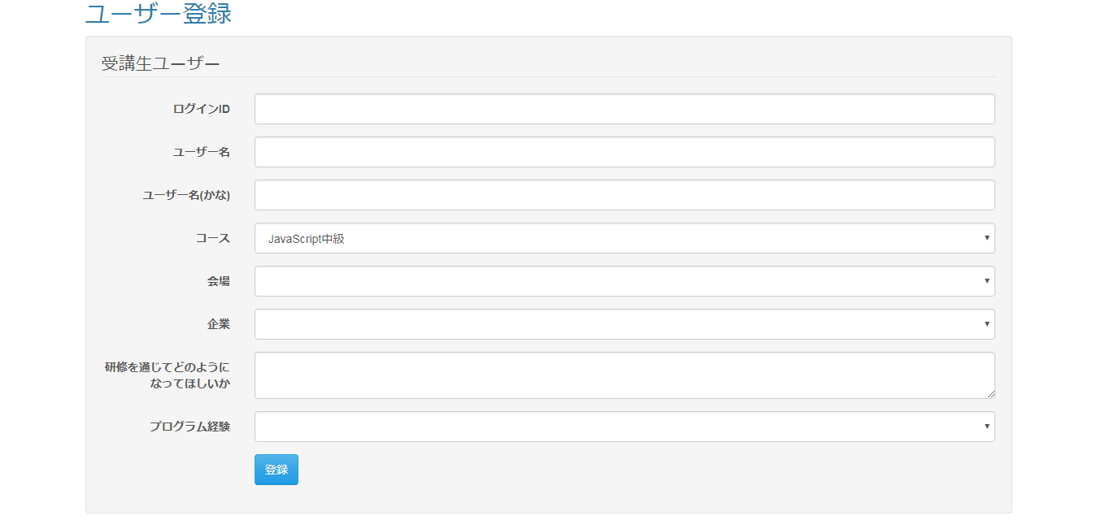

 | 出力仕様
 | No | 項目名 |  |  | データ元 |  |  |  | 一覧 |  |  | 備考
 |  |  |  |  | テーブル名 |  | フィールド
 | 1 | コース名 |  |  |  |  | course_name
 | 2 | コースID |  |  |  |  | course_id |  |  |  |  | 非表示
 | 3 | 会場ID |  |  |  |  | place_id |  |  |  |  | 非表示
 | 4 | 会場名 |  |  |  |  | place_name
 | 5 | 備考 |  |  |  |  | place_note
 | 6 | 企業ID |  |  |  |  | company_id
 | 7 | 企業名 |  |  |  |  | company_name
 | 8 | ロール |  |  |  |  | role |  |  |  |  | 非表示

 | ◆『登録』押下時
 | 入力仕様
 | No | 項目名 |  |  | 物理名 | コントロール |  | 必須 | 桁数 |  | 最大値 |  | 最小値 |  | 属性 |  | 備考

 | 1 | ログインID |  |  | loginId | テキストボックス
 | 2 | ユーザー名 |  |  | userName | テキストボックス
 | 3 | よみがな |  |  | kana | テキストボックス
 | 4 | コースID |  |  | courseId | セレクトボックス
 | 5 | 会場ID |  |  | placeId | セレクトボックス
 | 6 | 企業ID |  |  | companyId | セレクトボックス
 | 7 | 研修を通じてどのようになって欲しいか |  |  | hopeViaTraning | テキストエリア
 | 8 | プログラム経験 |  |  | programmingExperience | セレクトボックス
 | 9 | ロール |  |  | role | hidden
 | 10 | 登録 |  |  | - | 送信ボタン |  | - | - |  | - |  | - |  | complete

 | その他 入力仕様
 | No | 項目名 | エラー条件 |  |  |  | 挙動 |  |  |  |  |  |  | エラー文

 | 1 | ログインID | ログインIDが既に使用されている場合(ログインIDがnullでない場合かつログインIDが空でない場合かつログインIDと一致するデータがnullでない場合) |  |  |  | エラー文が表示される。 |  |  |  |  |  |  | そのログインIDはすでに使用されています。

 | 2 |  | ログインIDが未入力の場合(ログインIDが存在しない場合) |  |  |  |  |  |  |  |  |  |  | ログインIDは必須です。

 | 3 |  | ログインIDが5字に満たない場合 |  |  |  |  |  |  |  |  |  |  | ログインIDの長さが最小値(5)未満です。

 | 4 |  | ログインIDが20字を超える場合 |  |  |  |  |  |  |  |  |  |  | ログインIDの値が最大値(20)を超えています。

 | 5 |  | ログインIDが半角英数字またはハイフンでない場合 |  |  |  |  |  |  |  |  |  |  | 「ログインID」には半角英数字とハイフン（-）のみ使用可能です。

 | 6 | ユーザー名 | ユーザー名が未入力の場合 |  |  |  |  |  |  |  |  |  |  | ユーザー名は必須です。

 | 7 |  | ユーザー名が20字を超える場合 |  |  |  | 不正アクセス画面に遷移する。 |  |  |  |  |  |  | ユーザー名の値が最大値(20)を超えています。

 | 8 | ロール | ロールが存在しない場合 |  |  |  | 不正アクセス画面に遷移する。(画面遷移しない。) |  |  |  |  |  |  | -

 | 9 | コースID | コースが選択されていない場合(コースIDが存在しない場合) |  |  |  | エラー文が表示される。 |  |  |  |  |  |  | コースは必須です。

 | 10 | 会場ID | 会場が選択されていない場合(会場IDが存在しない場合) |  |  |  |  |  |  |  |  |  |  | 会場は必須です。

 | 11 | 企業ID | 企業が選択されていない場合(企業IDが存在しない場合) |  |  |  |  |  |  |  |  |  |  | 企業は必須です。

 | 12 | よみがな | よみがなが未入力の場合(よみがなが存在しない場合) |  |  |  |  |  |  |  |  |  |  | よみがなは必須です。

 | 13 |  | よみがなが100字を超える場合 |  |  |  |  |  |  |  |  |  |  | よみがなの値が最大値(100)を超えています。

 | 14 |  | よみがながひらがなでない場合 |  |  |  |  |  |  |  |  |  |  | よみがなにひらがな以外の文字が含まれています。

 | 15 | プログラム経験 | プログラム経験が未選択の場合(プログラム経験が空の場合) |  |  |  |  |  |  |  |  |  |  | プログラム経験は必須です。

 | 16 |  | プログラム経験が整数でない場合 |  |  |  |  |  |  |  |  |  |  | プログラム経験は整数でなければいけません。
 | 17 |  | プログラム経験の削除フラグがオフでない場合かつオンでない場合 |  |  |  |  |  |  |  |  |  |  | プログラム経験が不正です。

 | 18 | 研修を通じてどのようになって欲しいか | 研修を通じてどのようになって欲しいかが未入力の場合(研修を通じてどのようになって欲しいかが空の場合) |  |  |  |  |  |  |  |  |  |  | 研修を通じてどのようになって欲しいかは必須です。

 | 19 |  | 研修を通じてどのようになって欲しいかが1000字を超える場合 |  |  |  |  |  |  |  |  |  |  | 研修を通じてどのようになって欲しいかの長さが最大値(1000)を超えています。

ユーザー変更画面_受講生(管理者権限)
プロジェクト名 |  |  |  | システム名 |  | 画面設計書 |  |  |  | 作成者 |  |  |  |  | 作成日 | 更新者 |  | 更新日
 |  |  |  | LMS学習管理システム |  | ユーザー変更画面_受講生(管理者権限) |  |  |  | 寺岡 |  |  |  |  | 2017-10-11

 | 画面イメージ
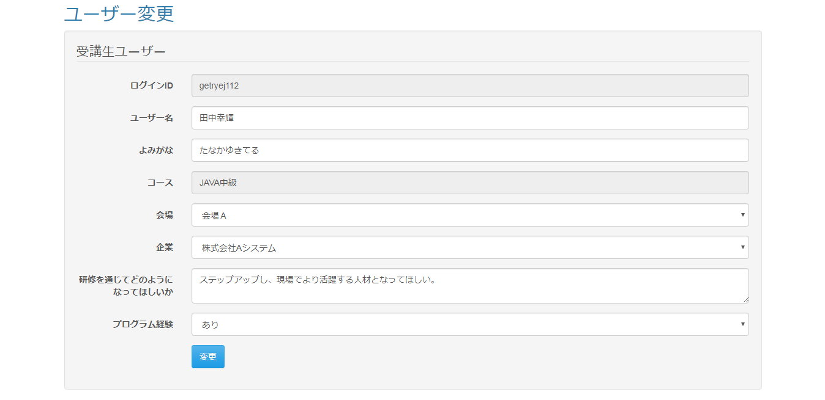

 | 出力仕様
 | No | 項目名 |  |  | データ元 |  |  |  | 一覧 |  |  | 備考
 |  |  |  |  | テーブル名 |  | フィールド
 | 1 | ログインID |  |  |  |  | login_id
 | 2 | ユーザー名 |  |  |  |  | user_name
 | 3 | よみがな |  |  |  |  | kana
 | 4 | コースID |  |  |  |  | course_id |  |  |  |  | 非表示
 | 5 | コース名 |  |  |  |  | course_name |  |  |  |  | 読み取り専用
 | 6 | 会場ID |  |  |  |  | place_id |  |  |  |  | 非表示
 | 7 | 会場名 |  |  |  |  | place_name
 | 8 | 備考 |  |  |  |  | place_note
 | 9 | 企業ID |  |  |  |  | company_id |  |  |  |  | 非表示
 | 10 | 企業名 |  |  |  |  | company_name
 | 11 | 研修を通じてどのようになって欲しいか |  |  |  |  | hope_via_traning
 | 12 | プログラム経験 |  |  |  |  | programming_experience |  |  |  |  | 0の場合「なし」、１の場合「あり」と表示される。
 | 13 | LMSユーザーID |  |  |  |  | lms_user_id |  |  |  |  | 非表示
 | 14 | ロール |  |  |  |  | role |  |  |  |  | 非表示

 | ◆『送信』押下時
 | 入力仕様
 | No | 項目名 |  |  | 物理名 | コントロール |  | 必須 | 桁数 |  | 最大値 |  | 最小値 |  | 属性 |  | 備考

 | 1 | ログインID |  |  | loginId | テキストボックス
 | 2 | ユーザー名 |  |  | userName | テキストボックス
 | 3 | よみがな |  |  | kana | テキストボックス
 | 4 | - |  |  | - | テキストボックス
 |  | コースID |  |  | courseId | hidden
 | 5 | 会場ID |  |  | placeId | セレクトボックス
 | 6 | 企業ID |  |  | companyId | セレクトボックス
 | 7 | 研修を通じてどのようになって欲しいか |  |  | hopeViaTraning | テキストエリア
 | 8 | プログラム経験 |  |  | programmingExperience | セレクトボックス
 | 9 | LMSユーザーID |  |  | lmsUserId | hidden
 | 10 | ロール |  |  | role | hidden
 | 11 | 変更 |  |  | - | 送信ボタン |  | - | - |  | - |  | - |  | complete

 | その他 入力仕様
 | No | 項目名 | エラー条件 |  |  |  | 挙動 |  |  |  |  |  |  | エラー文

 | 1 | ログインID | ログインIDが存在しない場合 |  |  |  | エラー文が表示される。 |  |  |  |  |  |  | ログインIDは必須です。
 | 2 |  | ログインIDが5文字に満たない場合 |  |  |  |  |  |  |  |  |  |  | ログインIDの長さが最小値(5)未満です。
 | 3 |  | ログインIDが20字を超える場合 |  |  |  |  |  |  |  |  |  |  | ログインIDの長さが最大値(20)を超えています。
 | 4 |  | ログインIDに半角英数字とハイフン以外のものが使用されている場合 |  |  |  |  |  |  |  |  |  |  | 「ログインID」には半角英数字とハイフン（-）のみ使用可能です。

 | 5 | ユーザー名 | ユーザー名が存在しない場合 |  |  |  |  |  |  |  |  |  |  | ユーザー名は必須です。
 | 6 |  | ユーザー名が20字を超える場合 |  |  |  |  |  |  |  |  |  |  | ユーザー名の長さが最大値(20)を超えています。
 | 7 | ロール | ロールが存在しない場合 |  |  |  |  |  |  |  |  |  |  | -
 | 8 | コースID | コースIDが空の場合 |  |  |  | エラー文が表示される。 |  |  |  |  |  |  | コースは必須です。
 | 9 | 会場ID | 会場が未選択の場合(会場IDが空の場合) |  |  |  |  |  |  |  |  |  |  | 会場IDは必須です。
 | 10 | 企業ID | 企業が未選択の場合(企業IDが空の場合) |  |  |  |  |  |  |  |  |  |  | 企業は必須です。
 | 11 | よみがな | よみがなが未入力の場合(よみがなが空の場合) |  |  |  |  |  |  |  |  |  |  | よみがなは必須です。
 | 12 |  | よみがなが100字を超える場合 |  |  |  |  |  |  |  |  |  |  | よみがなの長さが最大値(100)を超えています。
 | 13 |  | よみがなにひらがな以外の文字が含まれている場合 |  |  |  |  |  |  |  |  |  |  | よみがなにひらがな以外の文字が含まれています。

 | 14 | プログラム経験 | プログラム経験が未選択の場合(プログラム経験が空の場合) |  |  |  |  |  |  |  |  |  |  | プログラム経験は必須です。

 | 15 |  | プログラム経験が整数でない場合 |  |  |  |  |  |  |  |  |  |  | プログラム経験は整数でなければいけません。
 | 16 |  | プログラム経験の削除フラグがオフでない場合かつオンでない場合 |  |  |  |  |  |  |  |  |  |  | プログラム経験が不正です。

 | 17 | 研修を通じてどのようになって欲しいか | 研修を通じてどのようになって欲しいかが未入力の場合(研修を通じてどのようになって欲しいかが空の場合) |  |  |  |  |  |  |  |  |  |  | 研修を通じてどのようになって欲しいかは必須です。

 | 18 |  | 研修を通じてどのようになって欲しいかが1000字を超える場合 |  |  |  |  |  |  |  |  |  |  | 研修を通じてどのようになって欲しいかの長さが最大値(1000)を超えています。

ユーザー変更画面_受講生(企業担当者権限)
プロジェクト名 |  |  |  | システム名 |  | 画面設計書 |  |  |  | 作成者 |  |  |  | 作成日 | 更新者 |  | 更新日
 |  |  |  | LMS学習管理システム |  | ユーザー変更画面_受講生(企業担当者権限) |  |  |  | 寺岡 |  |  |  | 2017-11-06

 | 画面イメージ
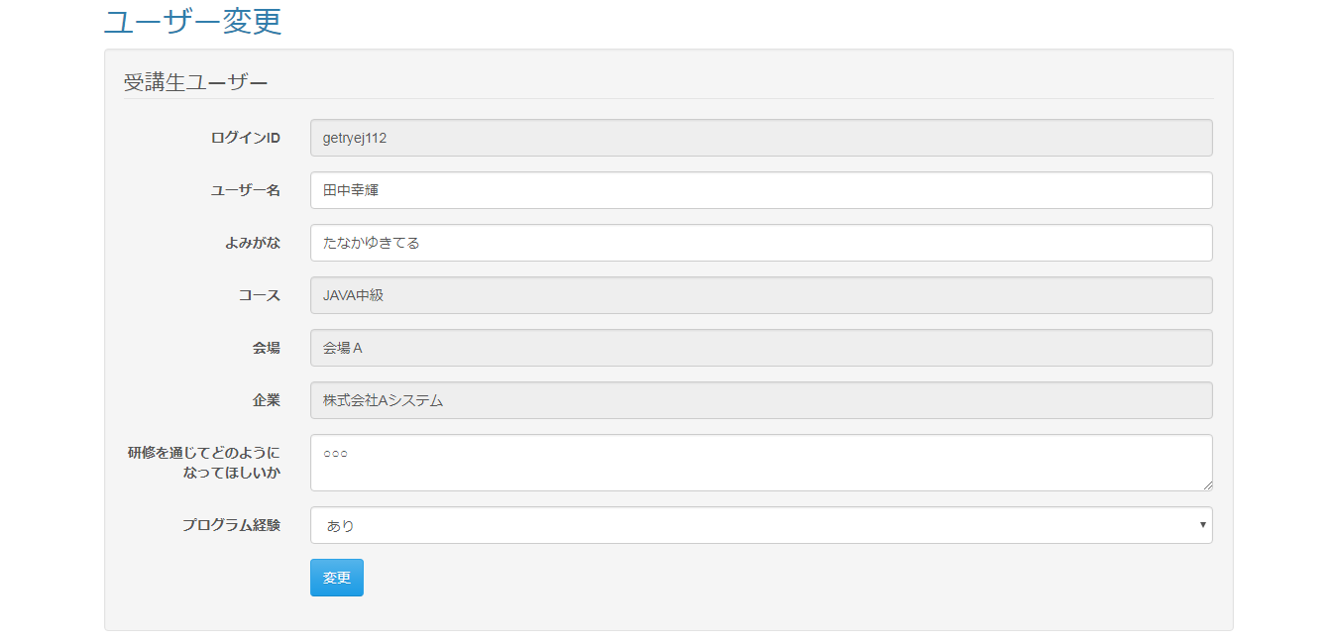

 | ◆『変更』押下時
 | 入力仕様
 | No | 項目名 |  |  | 物理名 | コントロール |  | 必須 | 桁数 |  | 最大値 | 最小値 |  | 属性 |  | 備考

 | 1 | ログインID |  |  | loginId | テキストボックス |  |  |  |  |  |  |  |  |  | 読取専用
 | 2 | ユーザ名 |  |  | userName | テキストボックス
 | 3 | よみがな |  |  | kana | テキストボックス
 | 4 | (コース名) |  |  | (courseName) | テキストボックス |  |  |  |  |  |  |  |  |  | 読取専用
 | 5 | (会場名) |  |  | (placeName) | テキストボックス |  |  |  |  |  |  |  |  |  | 読取専用
 | 6 | (企業名) |  |  | (companyName) | テキストボックス |  |  |  |  |  |  |  |  |  | 読取専用
 | 7 | 研修を通じてどのように<br>なってほしいか |  |  | hopeViaTraning | テキストエリア
 | 8 | プログラム経験 |  |  | programmingExperience | セレクトボックス
 | 9 | 変更 |  |  | - | 送信ボタン |  | - | - |  | - | - |  |  |  | complete

 | その他 入力仕様
 | No | 項目名 | エラー条件 |  |  |  | 挙動 |  |  |  |  |  | エラー文

 | 1 | ログインID | ログインIDが存在しない場合 |  |  |  | エラー文が表示される。 |  |  |  |  |  | ログインIDは必須です。

 | 2 |  | ログインIDが5字に満たない場合 |  |  |  |  |  |  |  |  |  | ログインIDの長さが最小値(5)未満です。

 | 3 |  | ログインIDが20字を超える場合 |  |  |  |  |  |  |  |  |  | ログインIDの長さが最大値(20)を超えています。

 | 4 |  | ログインIDが半角英数字または-でない場合 |  |  |  |  |  |  |  |  |  | 「ログインID」には半角英数字とハイフン（-）のみ使用可能です。

 | 5 | ユーザー名 | ユーザー名が存在しない場合 |  |  |  |  |  |  |  |  |  | ユーザー名は必須です。

 | 6 |  | ユーザー名が20字を超える場合 |  |  |  |  |  |  |  |  |  | の長さが最大値(20)を超えています。

 | 7 | ロール | ロールが存在しない場合 |  |  |  | 画面遷移しない。 |  |  |  |  |  | (rollは必須です。)

 | 8 | 企業ID | ログインユーザーの企業と変更するユーザーの企業が一致しない場合(ログインユーザーの企業IDと、LMSユーザーIDと一致するデータの企業IDが一致しない場合) |  |  |  | エラー文が表示される。 |  |  |  |  |  | 不正な操作が行われました。

 | 9 | LMSユーザID ロール | 変更するユーザーが受講生でない場合(LMSユーザーIDと一致するデータが受講生でない場合) |  |  |  |  |  |  |  |  |  | 不正な操作が行われました。

 | 10 | ロール コースID | ログインユーザーが受講生でない場合かつ変更するユーザーが受講生の場合かつ、コースIDが空の場合 |  |  |  |  |  |  |  |  |  | コースは必須です。

 | 11 | ロール 会場ID | ログインユーザーが受講生でない場合かつ変更するユーザーが受講生の場合かつ、会場IDが空の場合 |  |  |  |  |  |  |  |  |  | 会場は必須です。

 | 12 | ロール 企業ID | ログインユーザーが受講生でない場合かつ変更するユーザーが受講生の場合かつ、企業IDが空の場合 |  |  |  |  |  |  |  |  |  | 企業は必須です。

 | 13 | ロール よみがな | ログインユーザーが受講生でない場合かつ、変更するユーザーが受講生の場合かつ、よみがなが空の場合 |  |  |  |  |  |  |  |  |  | よみがなは必須です。

 | 14 | ロール よみがな | ログインユーザーが受講生でない場合かつ変更するユーザーが受講生の場合かつ、よみがなが空でない場合かつよみがなが100字を超える場合 |  |  |  |  |  |  |  |  |  | よみがなの長さが最大値(1000)を超えています。

 | 15 | ロール よみがな | ログインユーザーが受講生でない場合かつ変更するユーザーが受講生の場合かつ、よみがなが空でない場合かつよみがなが100字を超えない場合かつ、よみがながひらがなでない場合 |  |  |  | エラー文が表示される。 |  |  |  |  |  | よみがなにひらがな以外の文字が含まれています。

 | 16 | ロール プログラム経験 | ログインユーザーが受講生でない場合かつ変更するユーザーが受講生の場合かつ、プログラム経験が空の場合 |  |  |  |  |  |  |  |  |  | プログラム経験は必須です。

 | 17 | ロール プログラム経験 | ログインユーザーが受講生でない場合かつ変更するユーザーが受講生の場合かつ、プログラム経験が空でない場合かつ、プログラム経験が整数でない場合 |  |  |  |  |  |  |  |  |  | プログラム経験は整数でなければいけません。

 | 18 | ロール プログラム経験 | ログインユーザーが受講生でない場合かつ変更するユーザーが受講生の場合かつ、プログラム経験が空でない場合かつ、プログラム経験が整数の場合かつ、プログラム経験が1でも2でもない場合 |  |  |  |  |  |  |  |  |  | プログラム経験が不正です。

 | 19 | ロール 研修を通じてどのようになって欲しいか | ログインユーザーが受講生でない場合かつ、研修を通じてどのようになって欲しいかが空の場合 |  |  |  |  |  |  |  |  |  | 研修を通じてどのようになって欲しいかは必須です。

 | 20 | ロール 研修を通じてどのようになって欲しいか | ログインユーザーが受講生でない場合かつ、研修を通じてどのようになって欲しいかが空でない場合かつ、研修を通じてどのようになって欲しいかが1000字を超える場合 |  |  |  |  |  |  |  |  |  | 研修を通じてどのようになって欲しいかの長さが最大値(1000)を超えています。

